Estructuras
KIT`S DE ESTRUCTURAS SUNMODO

ESTRUCTURA PARA 2 PANELES EN POSICION VERTICAL (SM2V)

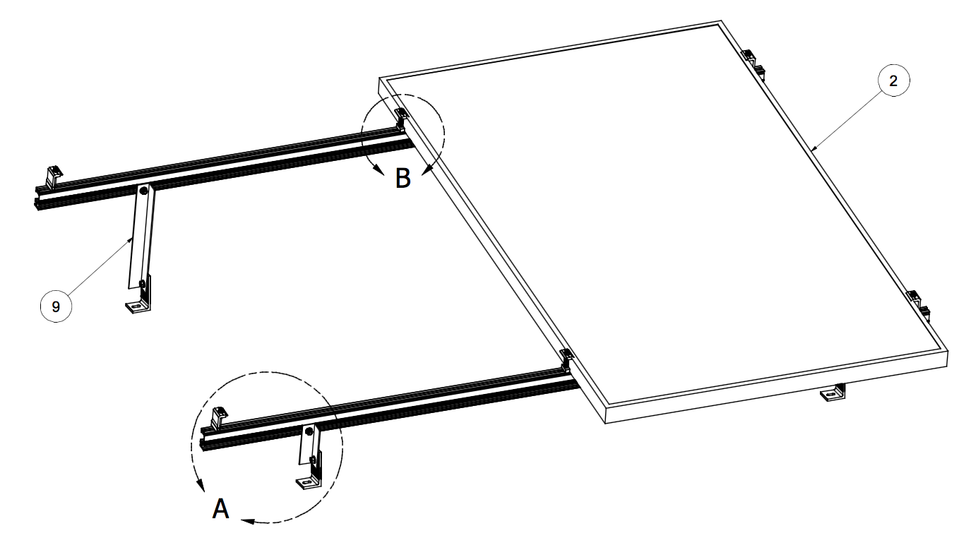

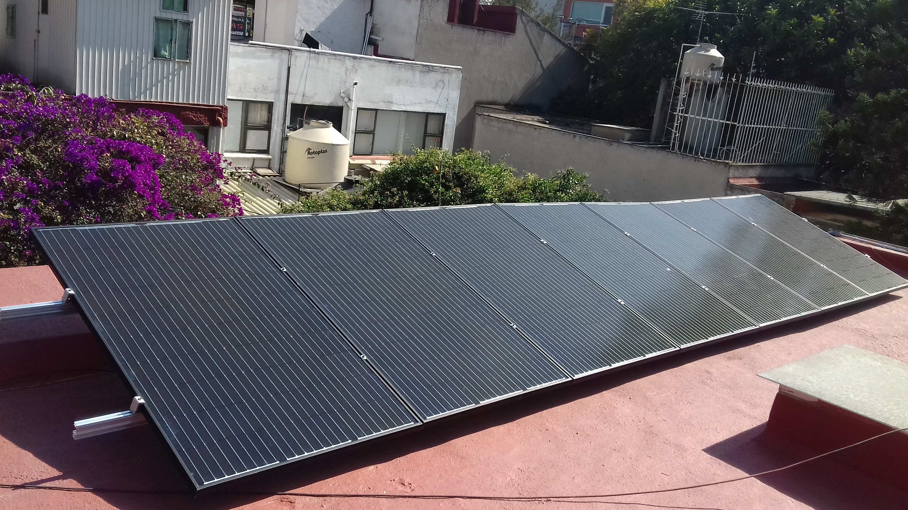

ESTRUCTURA PARA 3 PANELES EN POSICION VERTICAL (SM3V)

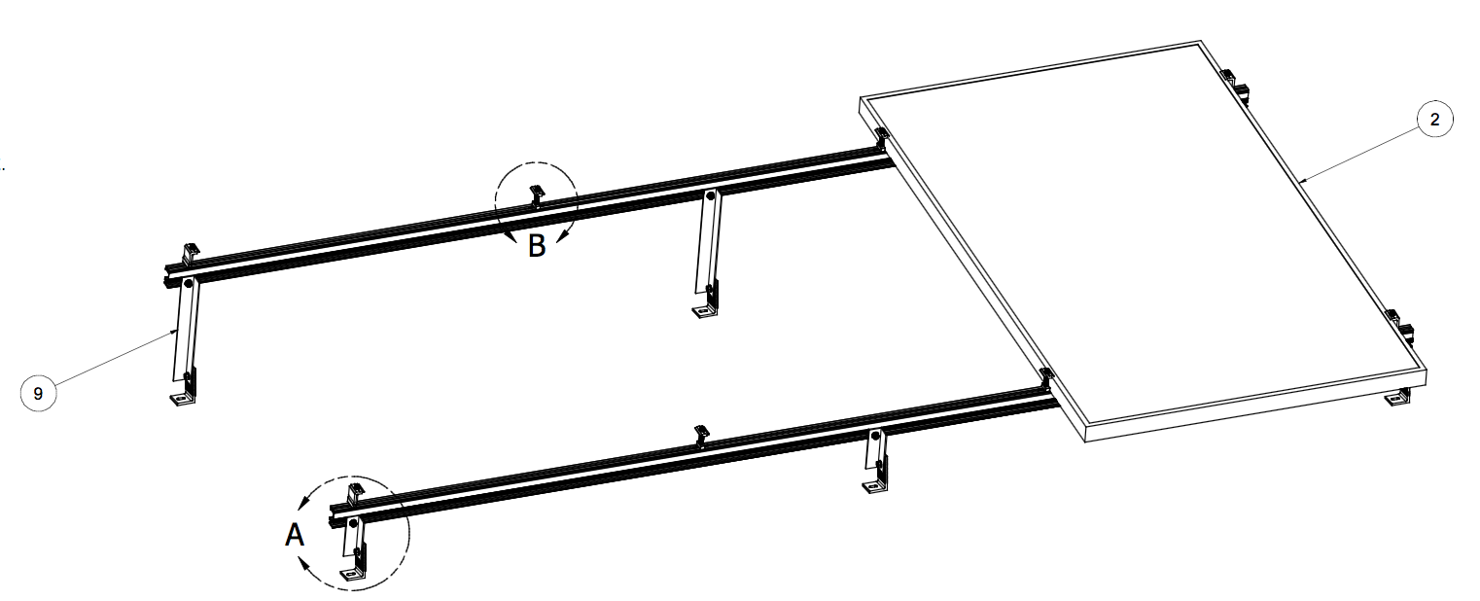

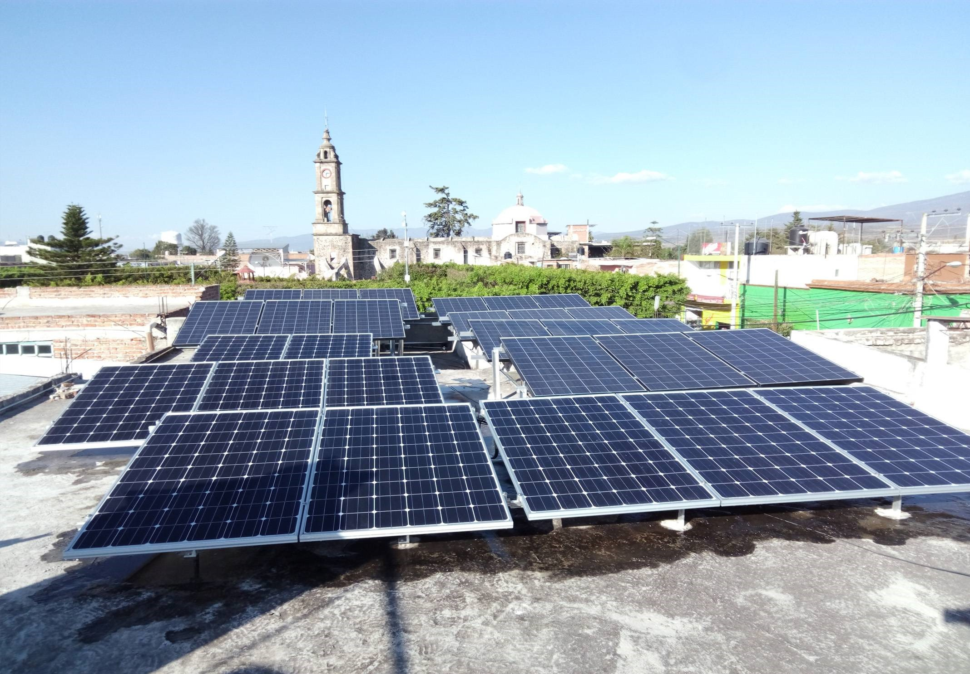

ESTRUCTURA PARA 2 PANELES EN POSICION HORIZONTAL (SM2H)

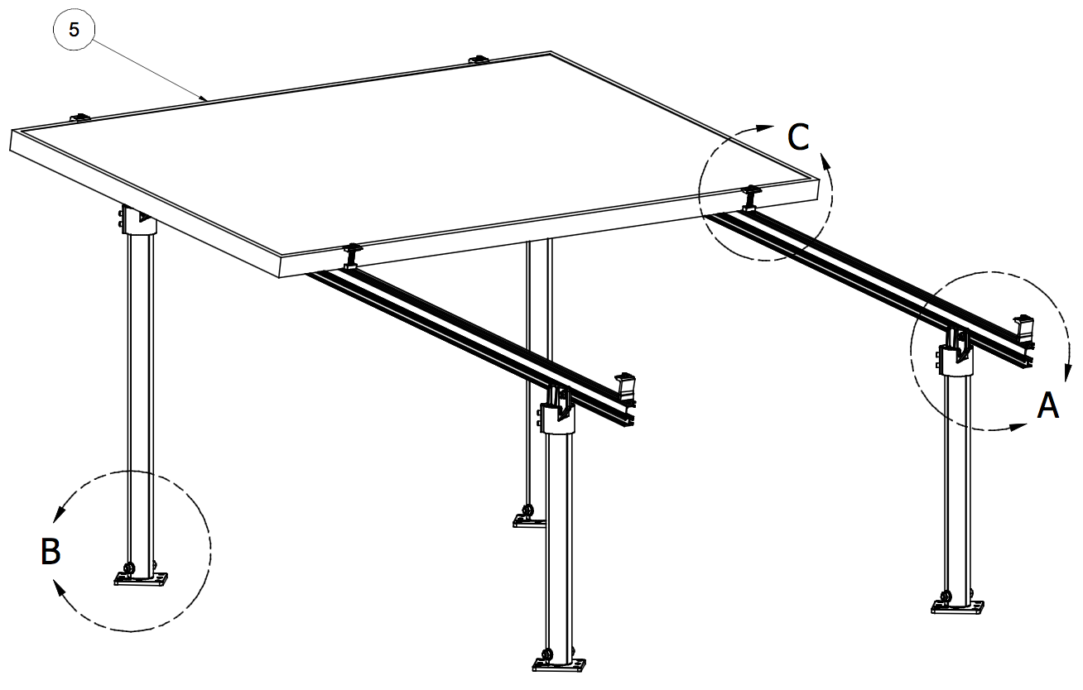

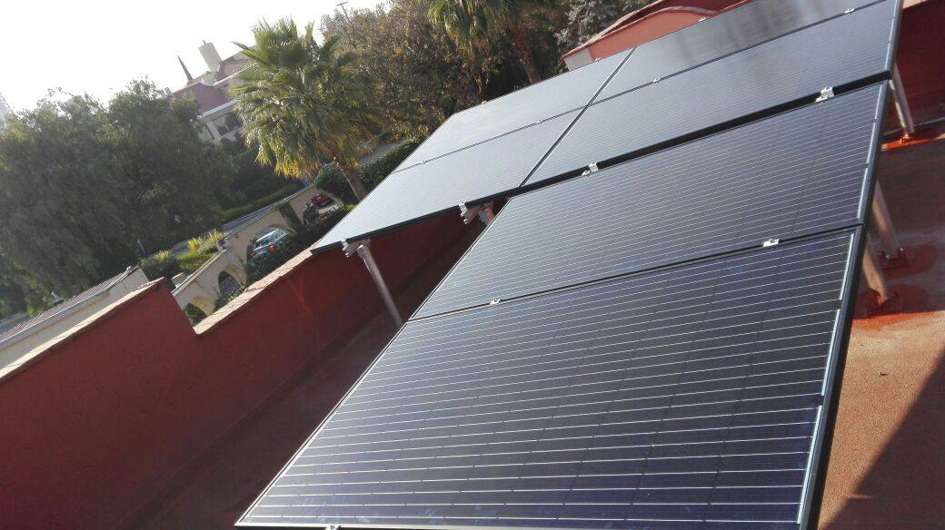

ESTRUCTURA PARA 3 PANELES EN POSICION HORIZONTAL (SM3H)

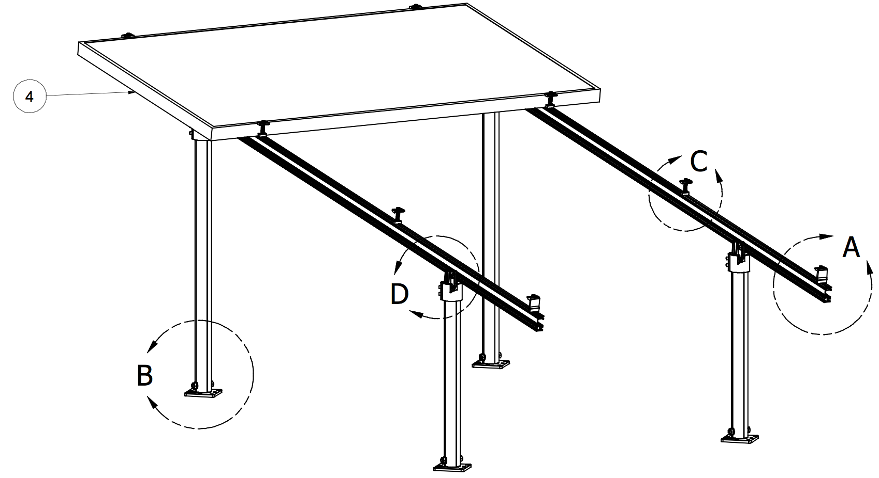

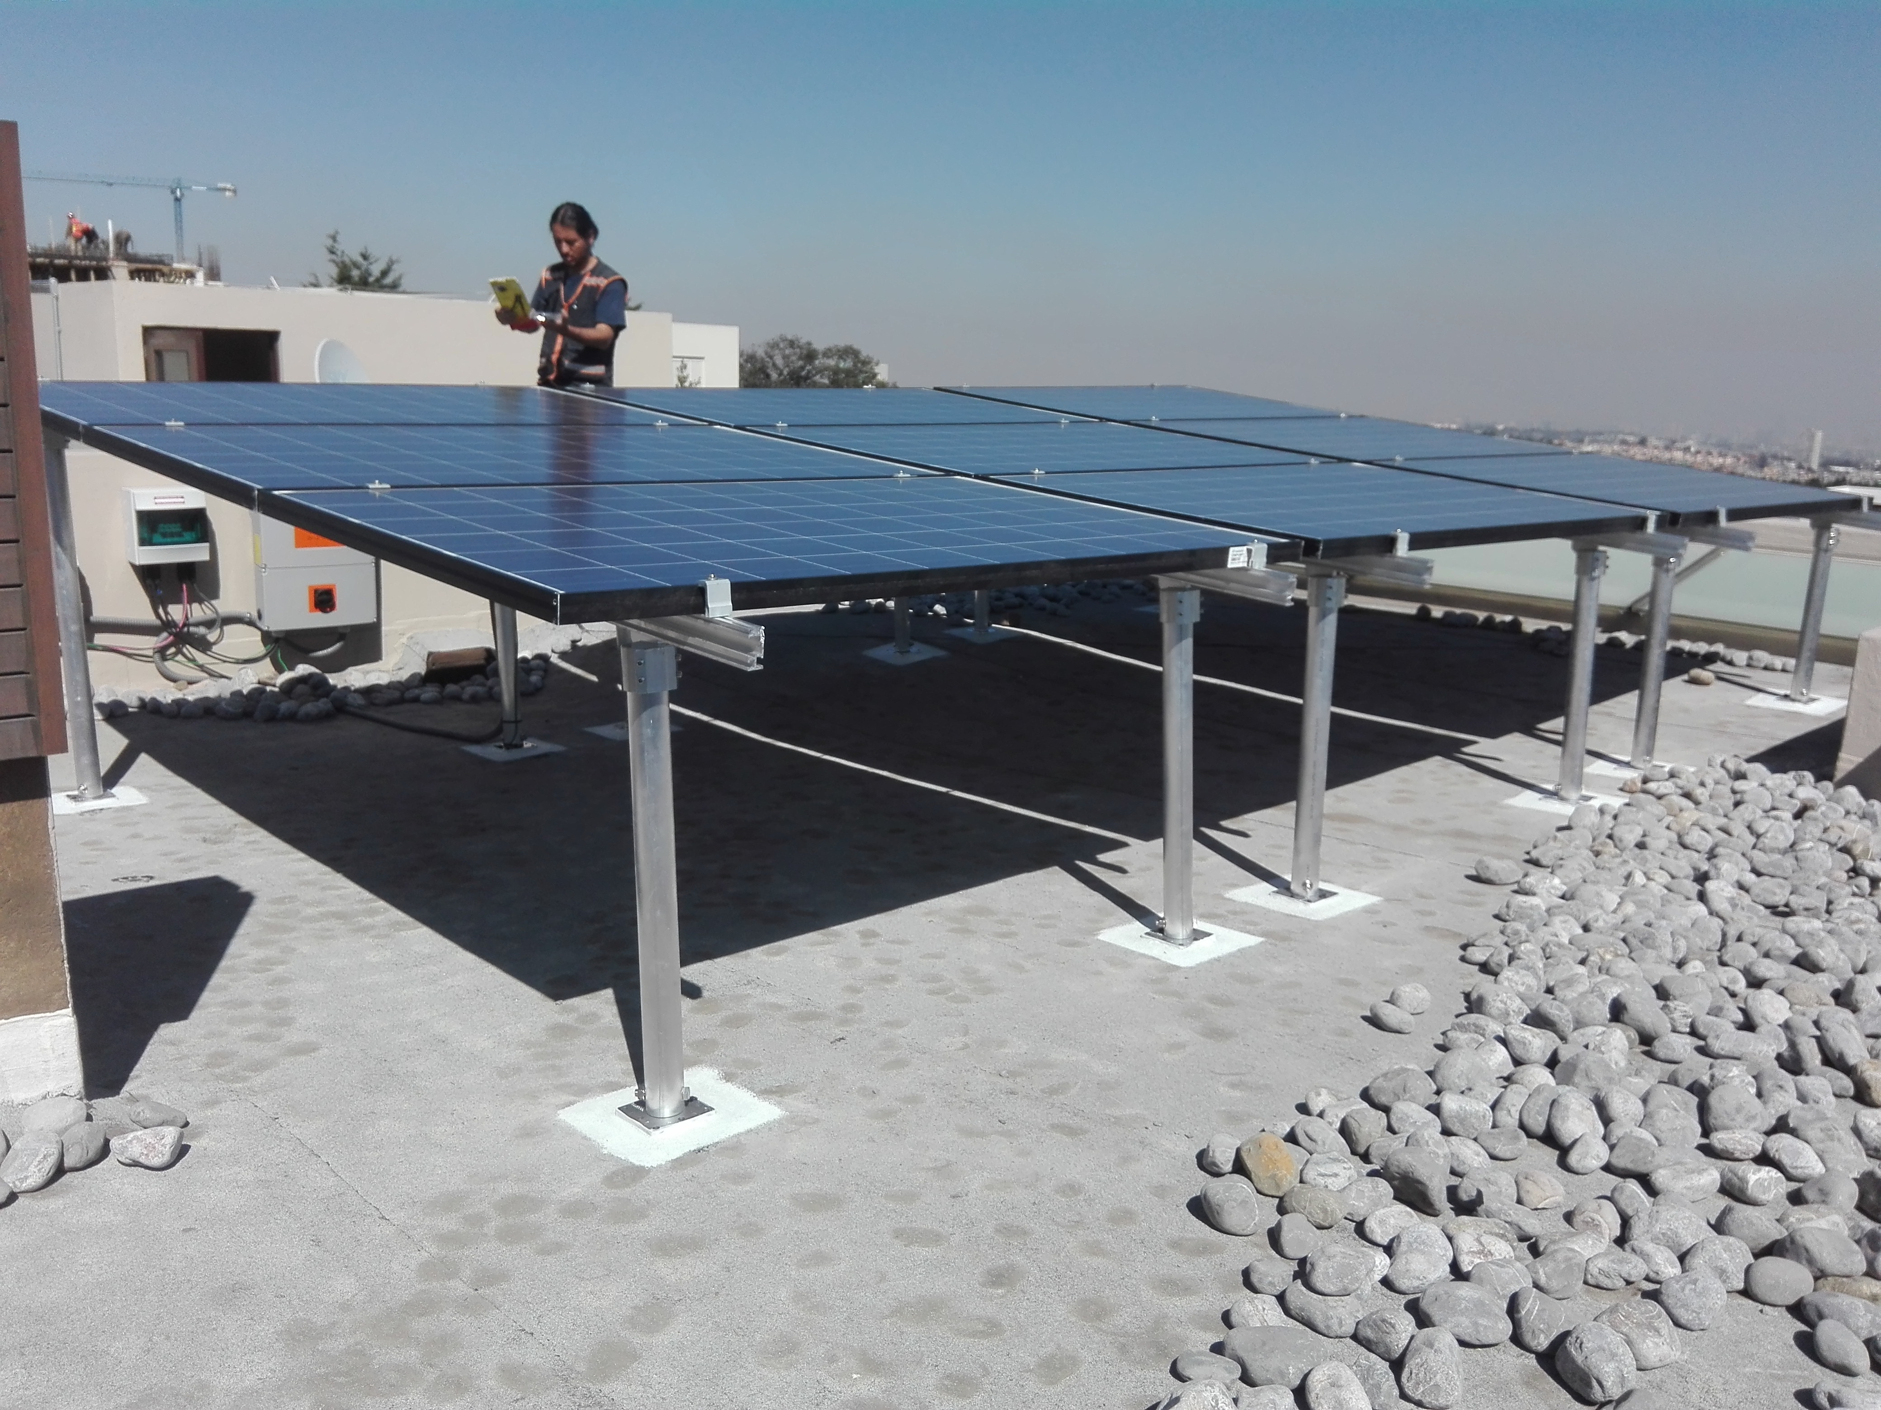

ESTRUCTURA PARA 2 PANELES PARA MONTAJE COOPLANAR EN LOSA O TEJA (SMCOOP2)

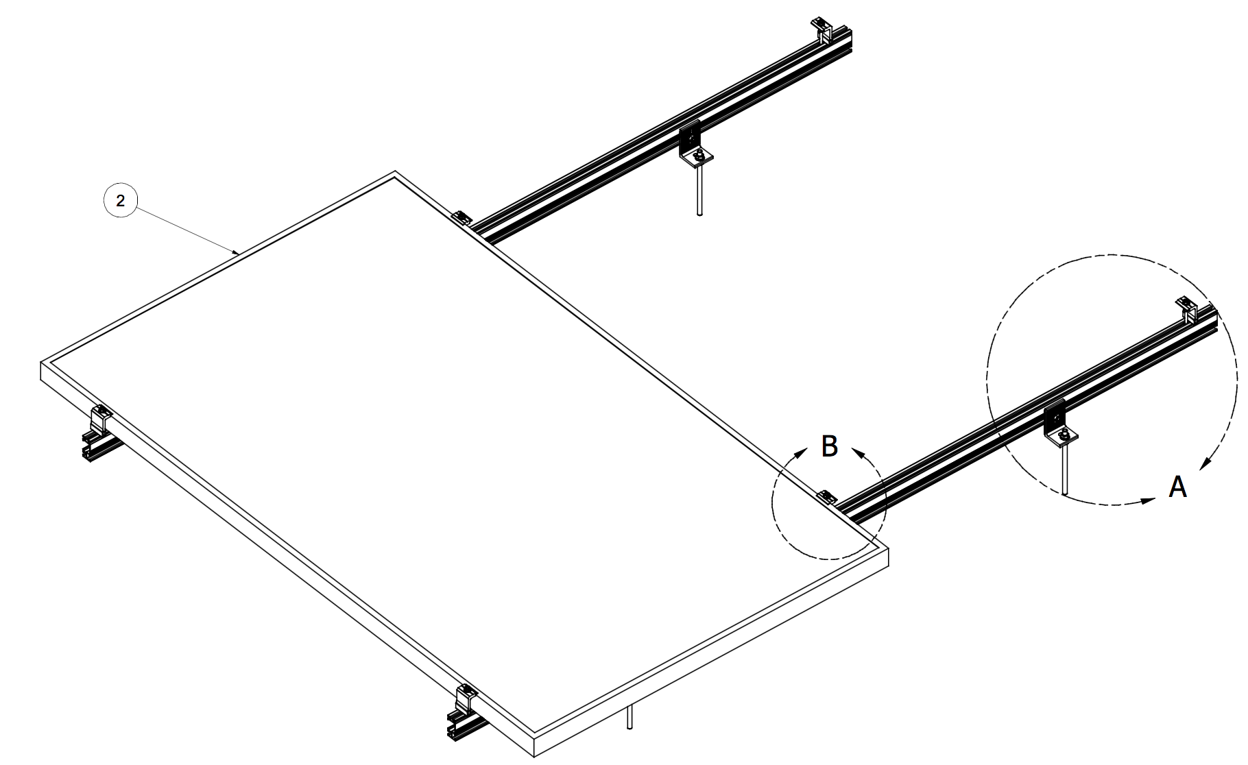

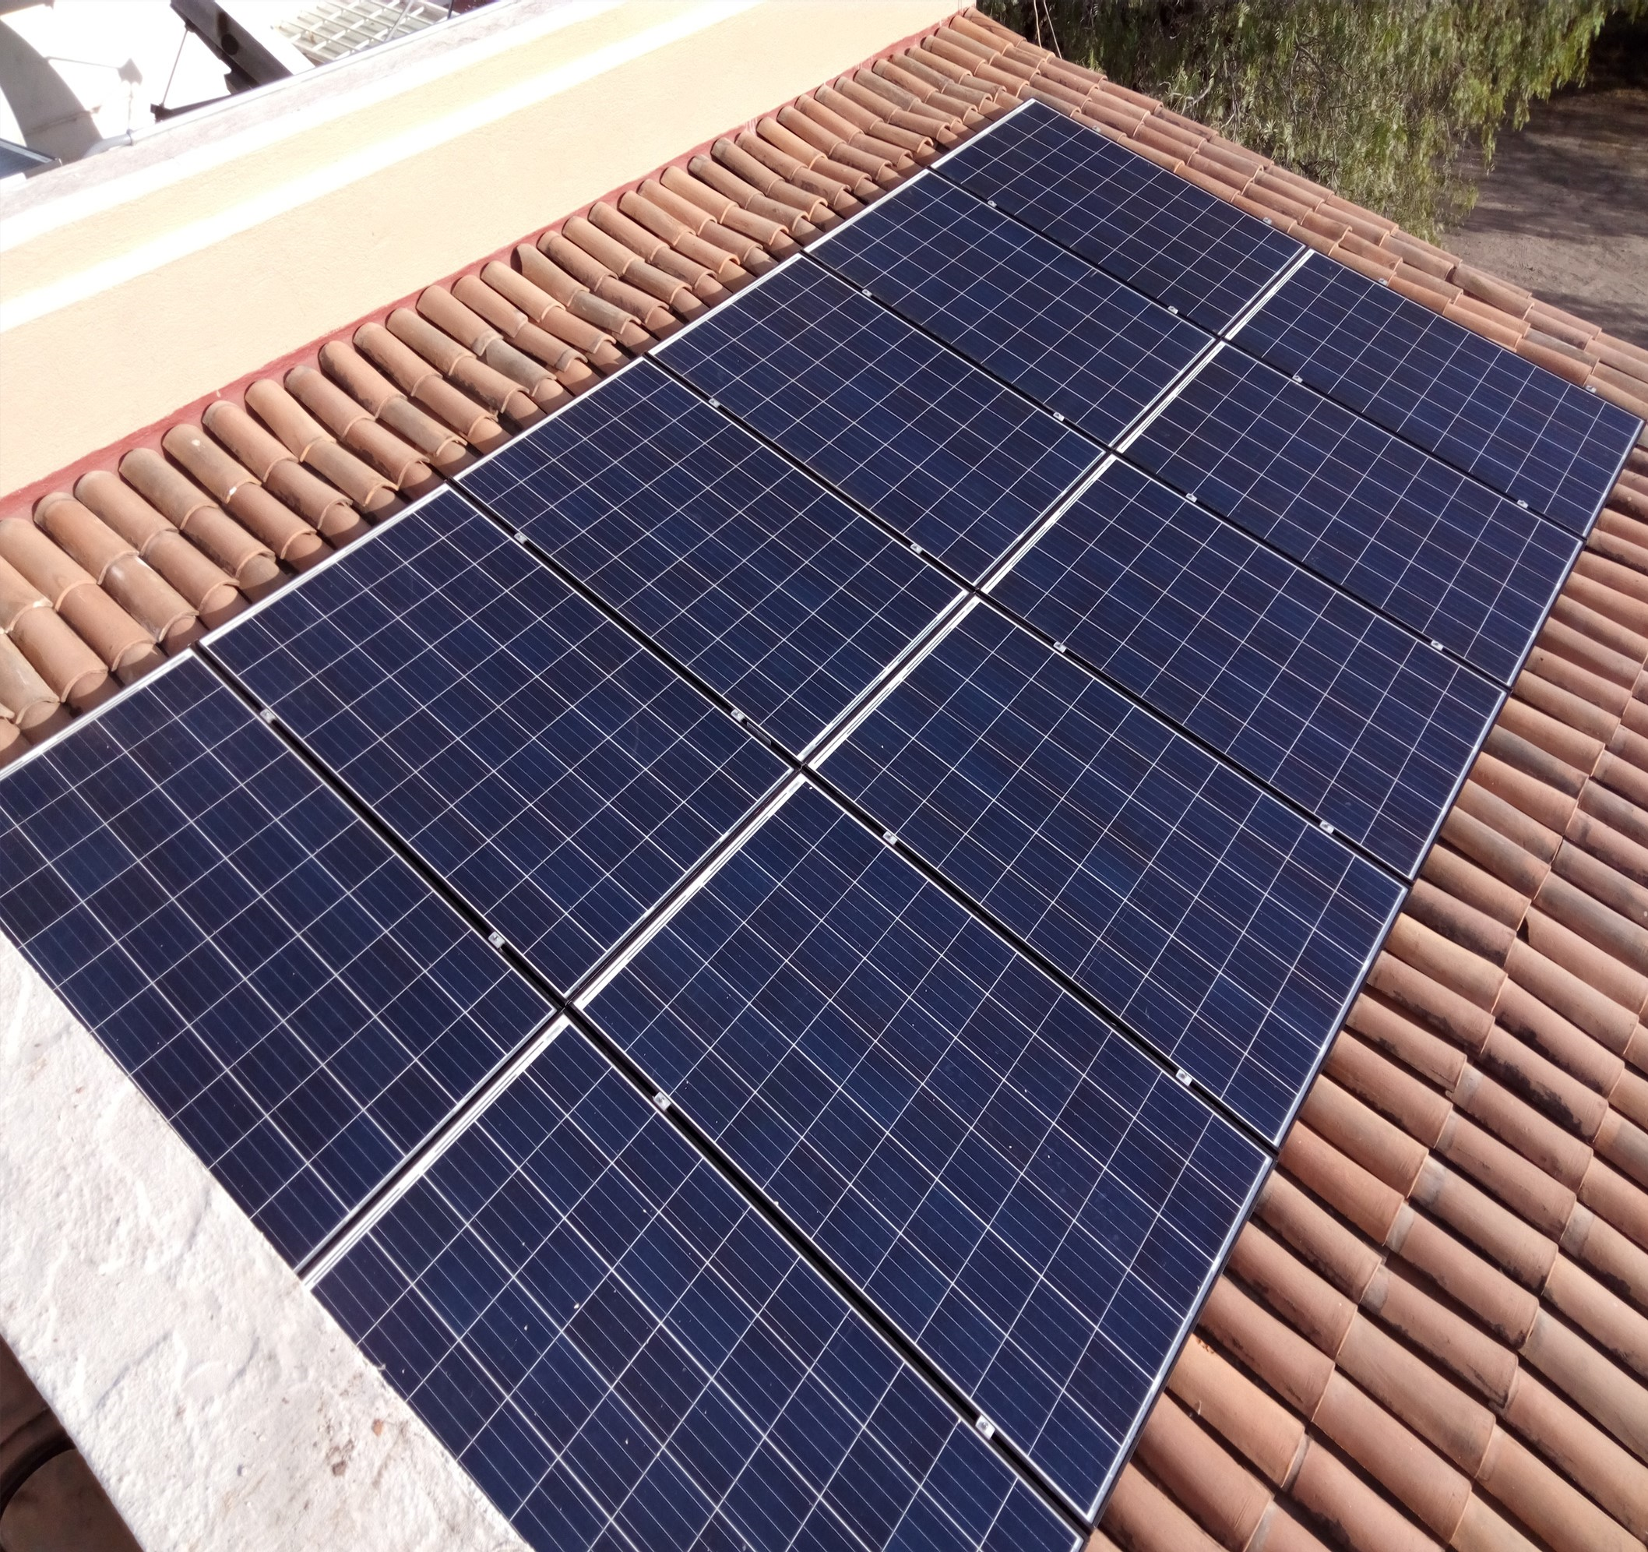

ESTRUCTURA PARA 3 PANELES PARA MONTAJE COOPLANAR EN LOSA O TEJA (SMCOOP3)

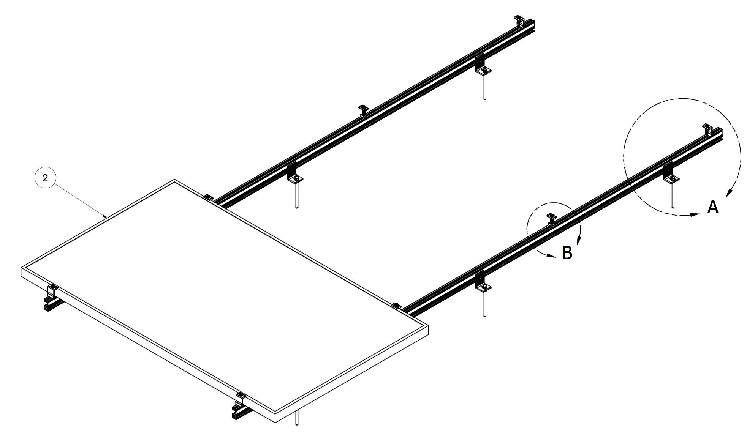

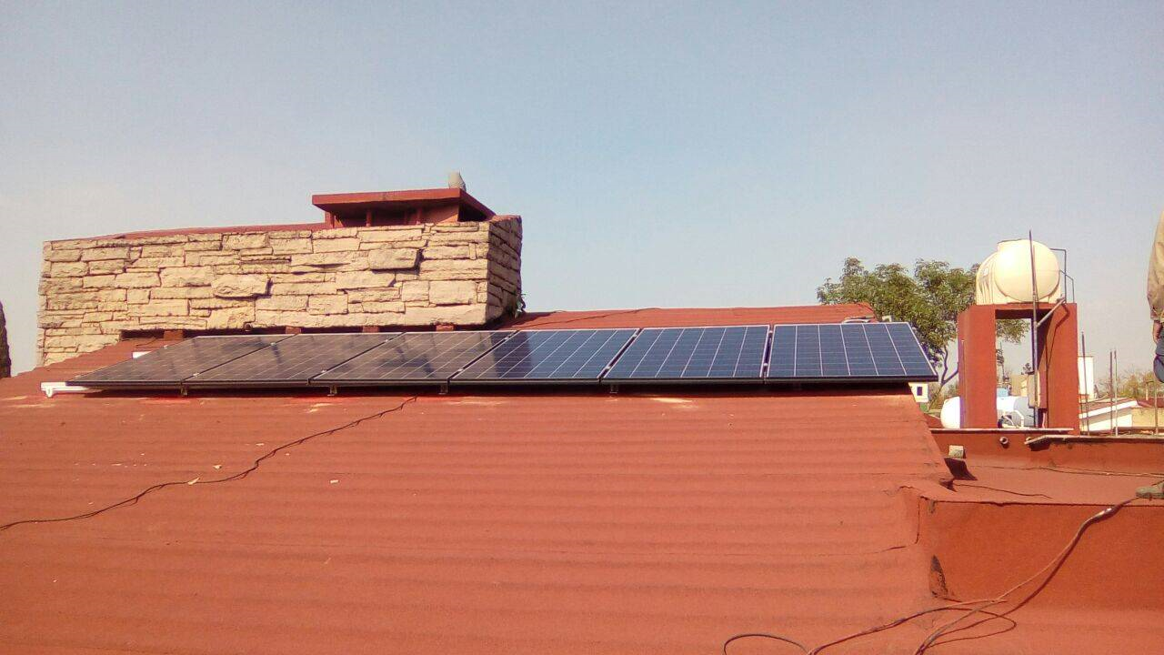

ESTRUCTURA PARA 2 PANELES PARA MONTAJE COOPLANAR EN POSICION HORIZONTAL PARA LAMINA (SMCOOP2H-LAM)

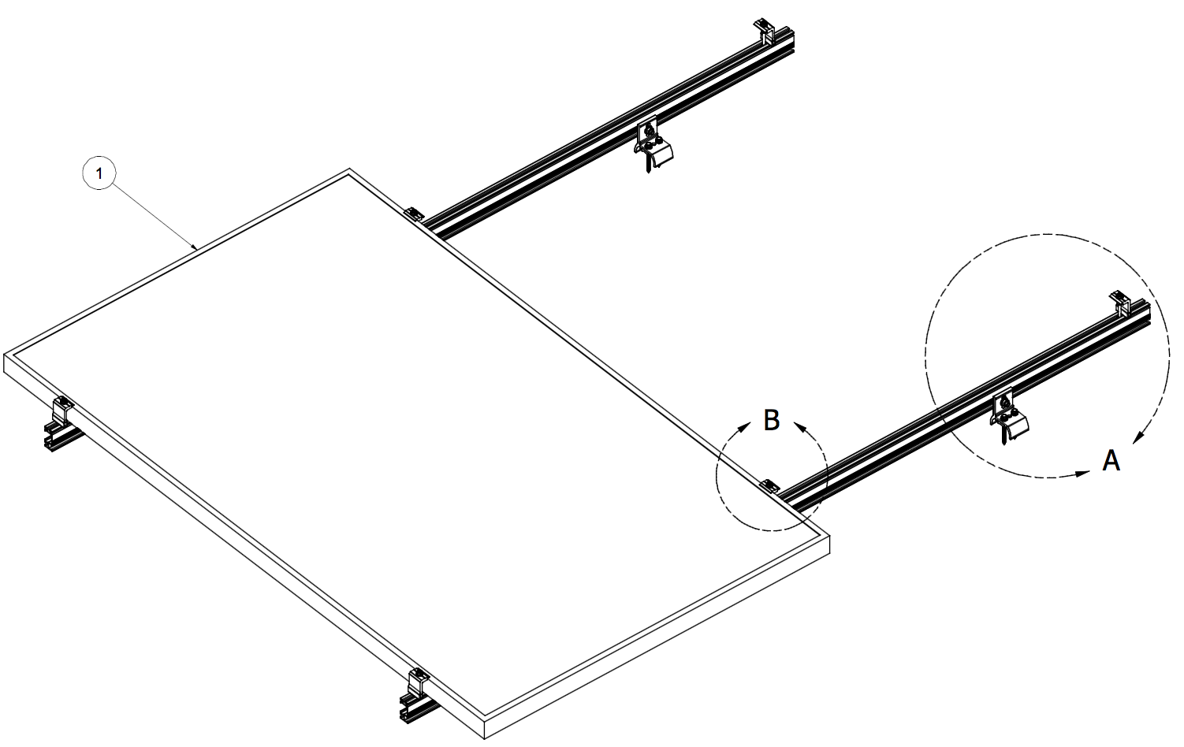

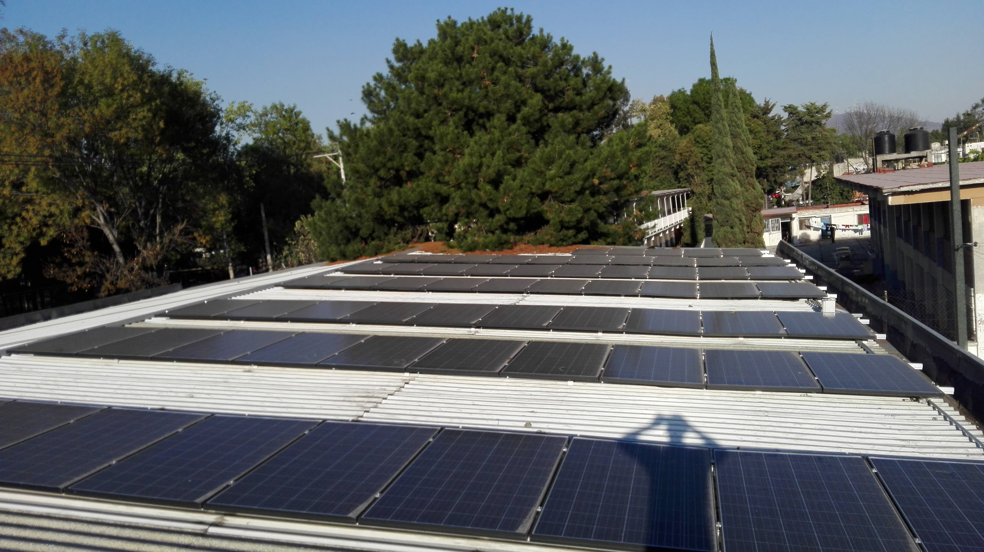

ESTRUCTURA PARA 3 PANELES PARA MONTAJE COOPLANAR EN POSICION HORIZONTAL PARA LAMINA (SMCOOP3H-LAM)

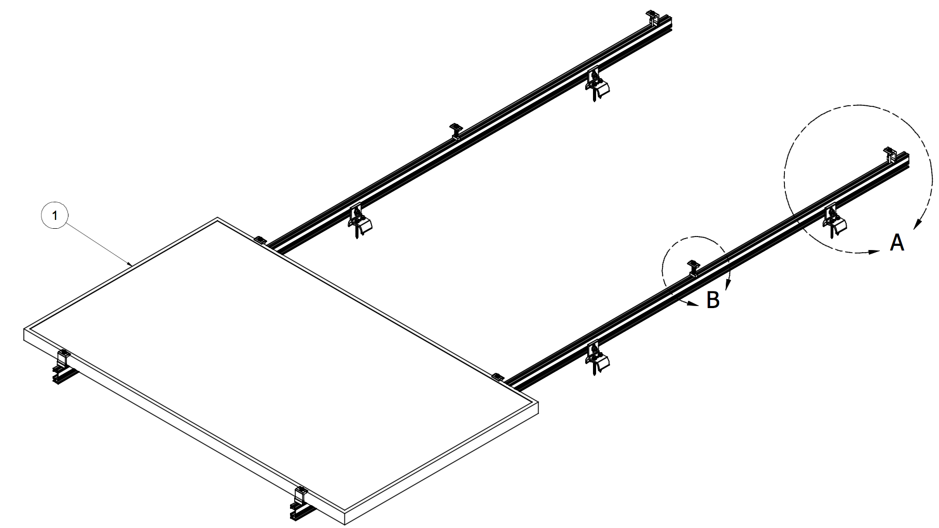

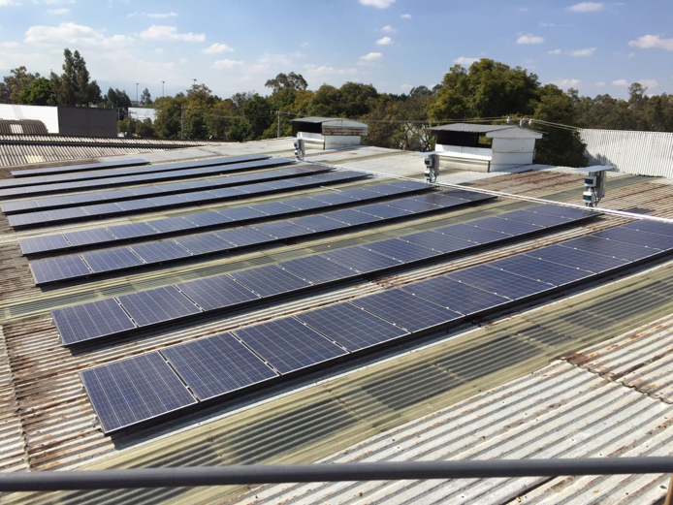

ESTRUCTURA PARA 2 PANELES PARA MONTAJE COOPLANAR EN POSICION VERTICAL PARA LAMINA (SMCOOP2V-LAM)

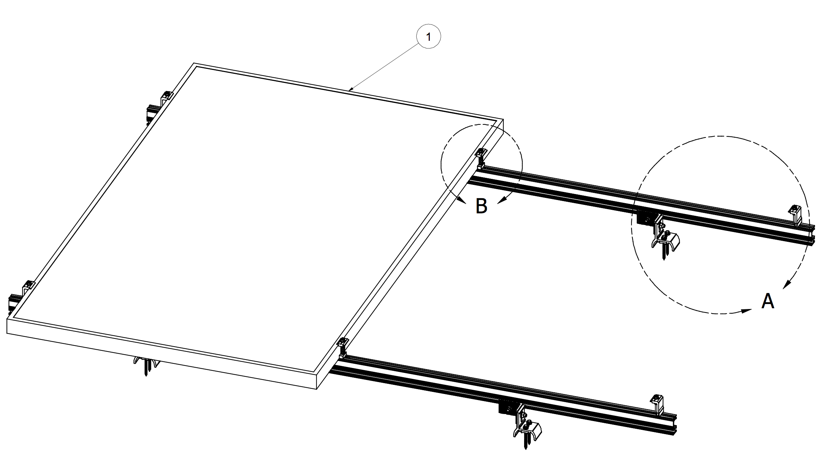

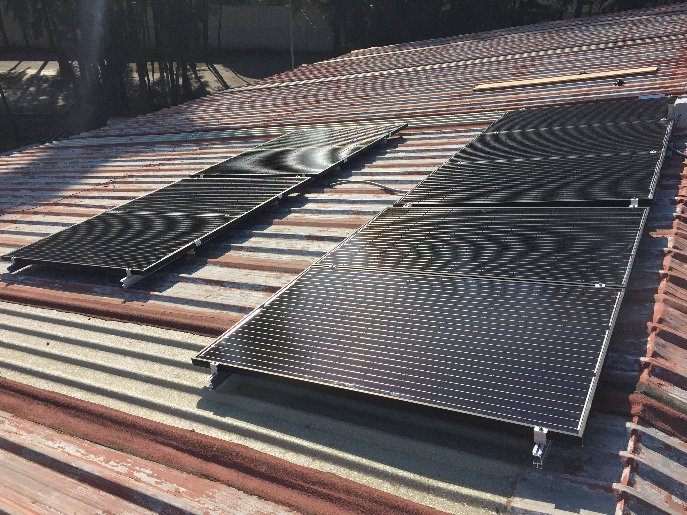

ESTRUCTURA PARA 3 PANELES PARA MONTAJE COOPLANAR EN POSICION VERTICAL PARA LAMINA (SMCOOP3V-LAM)

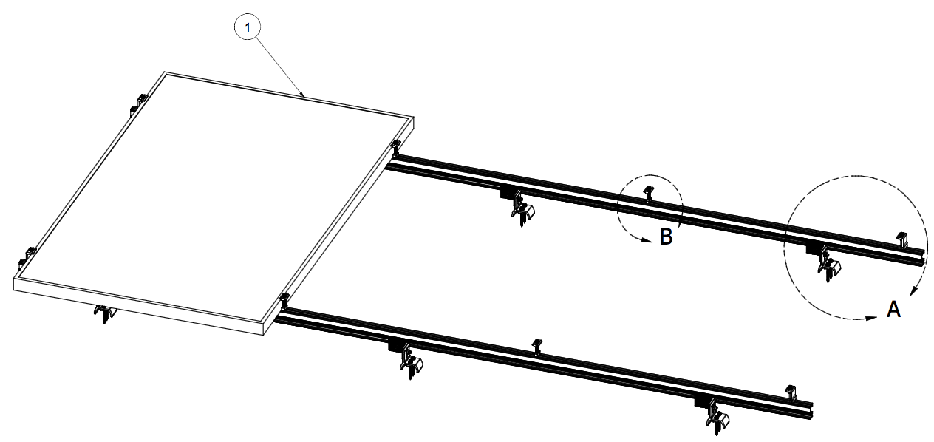

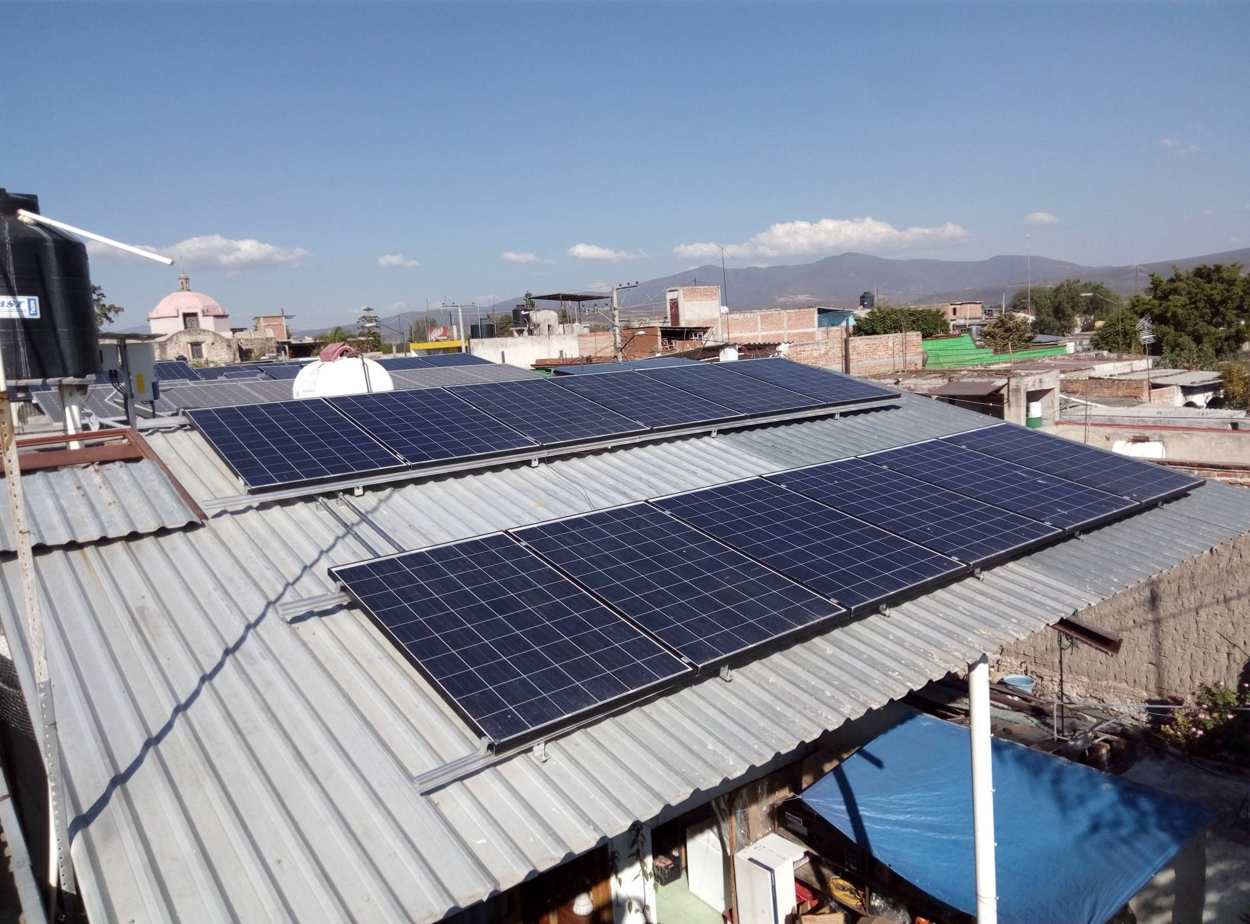

Accesorios
DESPIECE DE ACCESORIOS SUN MODO |  |  |  |  | TIPO DE CAMBIO AL MOMENTO DE LA IMPORTACION | $19.80

KIT DE MONTAJE DE MICROINVERSOR (SM-KMICRO) |  |  |  | 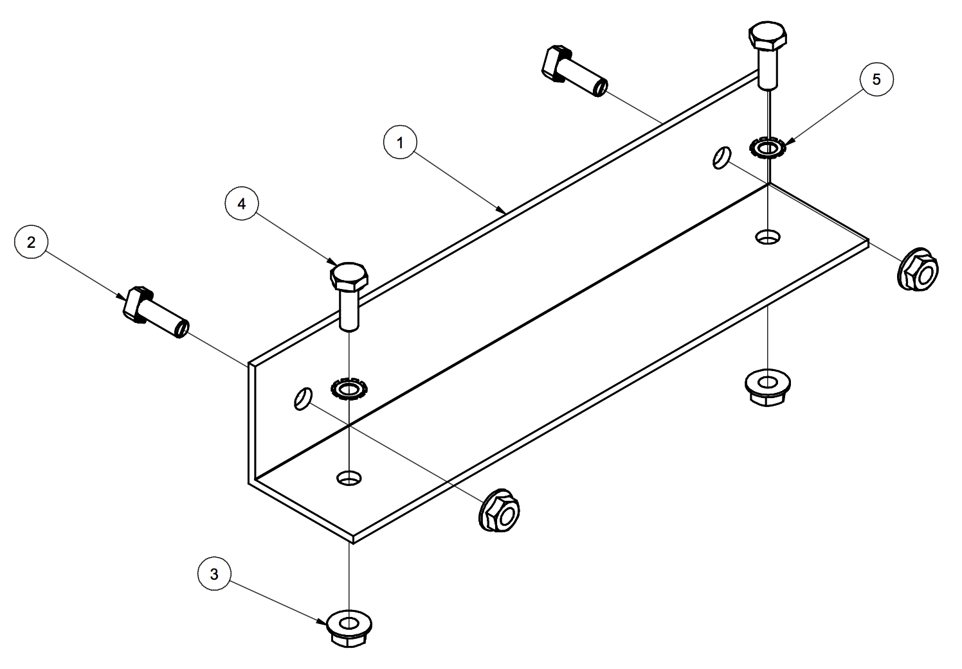
Nomenclatura | Cantidad de Paneles
SM-KMICRO | -

Nº Parte | Cantidad | Unidad | Descripcion
A20271-001 | 1 | Pza. | MICRO INVERTER MOUNT BRACKET
B20015-004 | 2 | Pza. | T-BOLT 1/4 -20 X 3/4
B15002-001 | 4 | Pza. | FLANGE NUT 1/4-20
B15001-002 | 2 | Pza. | HEX CAP SCREW 1/4-20 X 3/4
B15042-001 | 2 | Pza. | EXTERNAL STAR WASHER FOR 1/4" SCREW

